NO.1
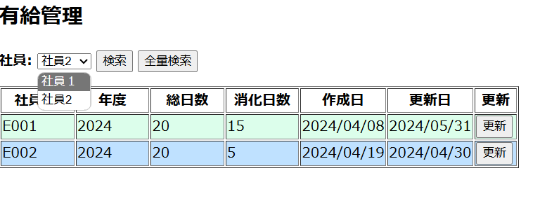
NO.1
 | 社員のセレクトボックスのプルダウンメニューボタンをクリック

NO.2
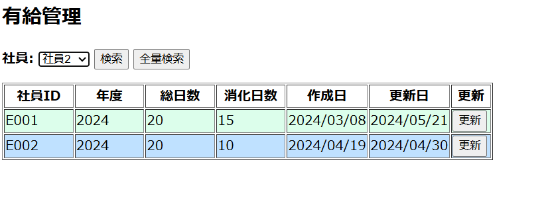
NO.2
 | 社員にE002を選択し、「検索」ボタンをクリック

NO.3
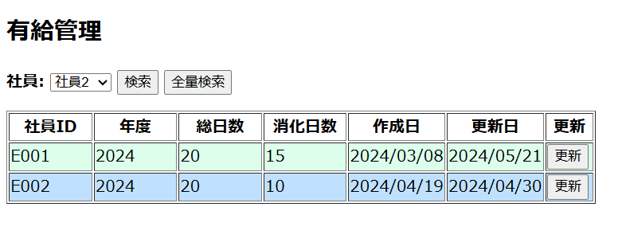
NO.3
 | 「全量検索」ボタンをクリック

NO.4
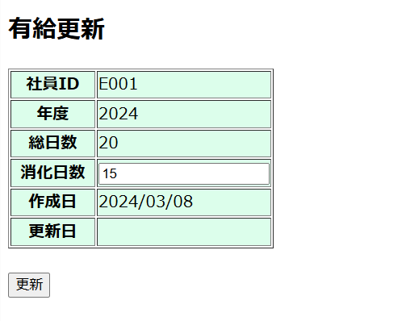
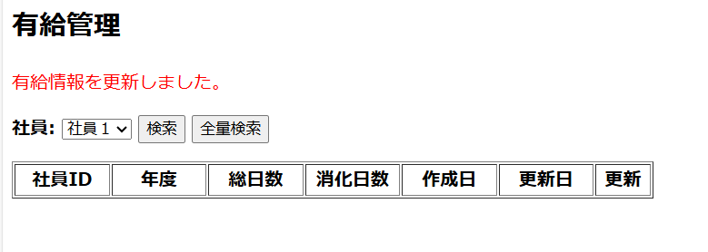
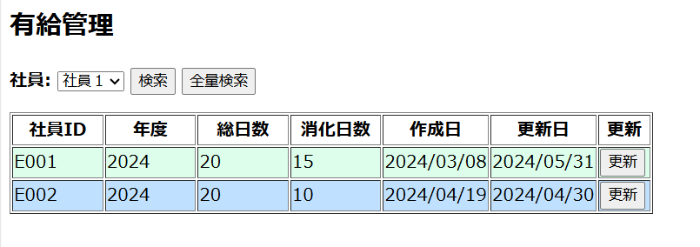
NO.4
 | ①「全量検索」して、employeeID=E001 行の「更新」ボタンをクリック
 | ②「有給更新」画面にて、利用済項目に テストデータと違う日付を入力して、「登録」ボタンをクリック

